Valor de Mercado
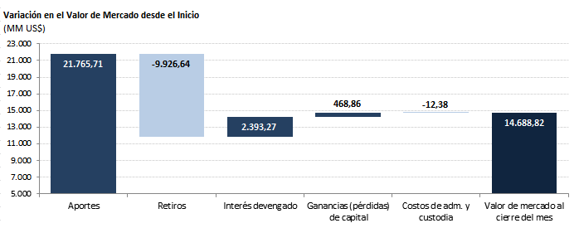
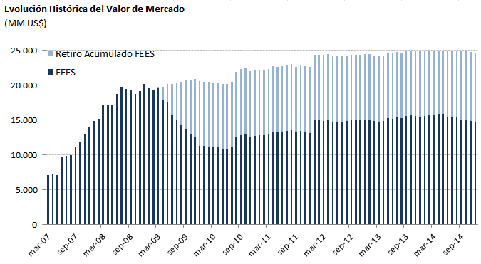
Valor de Mercado FEES

Por clase de activo | 2007 | 2008 | 2009 | 2010 | 2011 | 2012 | 2013(1) | 2014
(MM US$) |  |  |  |  |  |  |  | T1 | T2 | T3 | Octubre | Noviembre | Diciembre
Mercado monetario (2) | 4,216.29 | 5,957.12 | 3,373.66 | 3,773.50 | 3,939.33 | 4,488.14 | 5,107.57 | 5,236.27 | 5,091.13 | 5,052.89 | 5,053.27 | 4,927.69 | 4,934.76
Bonos soberanos | 9,323.73 | 13,583.62 | 7,508.85 | 8,501.34 | 8,755.83 | 9,987.37 | 8,524.08 | 8,584.55 | 8,828.75 | 8,226.44 | 8,203.26 | 8,236.92 | 8,099.28
Bonos soberanos indexados a inflación | 492.59 | 669.93 | 402.27 | 445.26 | 461.48 | 522.01 | 541.64 | 643.85 | 431.17 | 521.30 | 526.44 | 519.02 | 512.29
Acciones | - | - | - | - | - | - | 1,245.83 | 1,259.76 | 1,162.97 | 1,136.90 | 1,145.35 | 1,164.54 | 1,142.49
Valor de mercado | 14,032.61 | 20,210.68 | 11,284.78 | 12,720.10 | 13,156.64 | 14,997.52 | 15,419.13 | 15,724.43 | 15,514.02 | 14,937.53 | 14,928.32 | 14,848.18 | 14,688.82
(1) En agosto de 2013 comenzó la implementación de la nueva politica de inversión que incluye acciones.
(2) Incluye letras soberanas y mercado monetario bancario.

Por tipo de exposición | 2007 | 2008 | 2009 | 2010 | 2011 | 2012 | 2013(1) | 2014
crediticia (MM US$) |  |  |  |  |  |  |  | T1 | T2 | T3 | Octubre | Noviembre | Diciembre
Soberana | 9,283.19 | 16,617.20 | 8,913.96 | 10,112.22 | 10,949.50 | 12,746.00 | 11,450.71 | 11,973.43 | 11,390.48 | 10,497.48 | 10,326.66 | 9,963.08 | 9,773.08
Bancaria | 4,216.29 | 3,593.47 | 2,370.82 | 2,607.88 | 2,207.14 | 2,251.52 | 2,722.58 | 2,491.23 | 2,960.58 | 3,303.15 | 3,456.31 | 3,720.56 | 3,773.24
Agencias | 533.12 | - | - | - | - | - | - | - | - | - | - | - | -
Acciones | - | - | - | - | - | - | 1,245.83 | 1,259.76 | 1,162.97 | 1,136.90 | 1,145.35 | 1,164.54 | 1,142.49
Valor de mercado | 14,032.61 | 20,210.68 | 11,284.78 | 12,720.10 | 13,156.64 | 14,997.52 | 15,419.13 | 15,724.43 | 15,514.02 | 14,937.53 | 14,928.32 | 14,848.18 | 14,688.82
(1) En agosto de 2013 comenzó la implementación de la nueva politica de inversión que incluye acciones.

Variación del valor de | 2007 | 2008 | 2009 | 2010 | 2011 | 2012 | 2013 | 2014 |  |  |  |  |  | Desde el inicio(1)
mercado (MM US$) |  |  |  |  |  |  |  | T1 | T2 | T3 | Octubre | Noviembre | Diciembre
Valor de mercado inicial | 0.00 | 14,032.61 | 20,210.68 | 11,284.78 | 12,720.10 | 13,156.64 | 14,997.52 | 15,419.13 | 15,724.43 | 15,514.02 | 14,937.53 | 14,928.32 | 14,848.18 | 0.00
Aportes | 13,100.00 | 5,000.00 | 0.00 | 1,362.33 | 0.00 | 1,700.00 | 603.39 | 0.00 | 0.00 | 0.00 | 0.00 | 0.00 | 0.00 | 21,765.71
Retiros | 0.00 | 0.00 | -9,277.71 | -150.00 | 0.00 | 0.00 | 0.00 | 0.00 | -498.93 | 0.00 | 0.00 | 0.00 | 0.00 | -9,926.64
Interés devengado | 326.15 | 623.95 | 404.27 | 227.63 | 236.99 | 201.89 | 184.10 | 49.79 | 52.40 | 44.02 | 13.77 | 14.38 | 13.93 | 2,393.27
Ganancias (pérdidas) de capital | 606.81 | 556.08 | -50.83 | -3.51 | 200.71 | -59.71 | -363.71 | 256.12 | 236.73 | -619.62 | -22.91 | -94.37 | -172.92 | 468.86
Costos de Adm., custodia y otros (2) | -0.35 | -1.96 | -1.62 | -1.13 | -1.16 | -1.30 | -2.17 | -0.60 | -0.60 | -0.90 | -0.07 | -0.15 | -0.36 | -12.38
Valor de mercado final | 14,032.61 | 20,210.68 | 11,284.78 | 12,720.10 | 13,156.64 | 14,997.52 | 15,419.13 | 15,724.43 | 15,514.02 | 14,937.53 | 14,928.32 | 14,848.18 | 14,688.82 | 14,688.82
(1) El FEES fue creado al refundir en un solo fondo los recursos adicionales de estabilización de los ingresos fiscales a los que se refiere el Decreto Ley N° 3.653, de 1981 y los del Fondo de Compensación para los ingresos del Cobre, recibiendo su primer aporte el 6 de marzo de 2007.

(2) Incluye costos asociados a asesorías y otros.

